Feuil1
SIMULATEUR POUR LA TAXE DE SEJOUR AU POURCENTAGE - TAUX : 3%

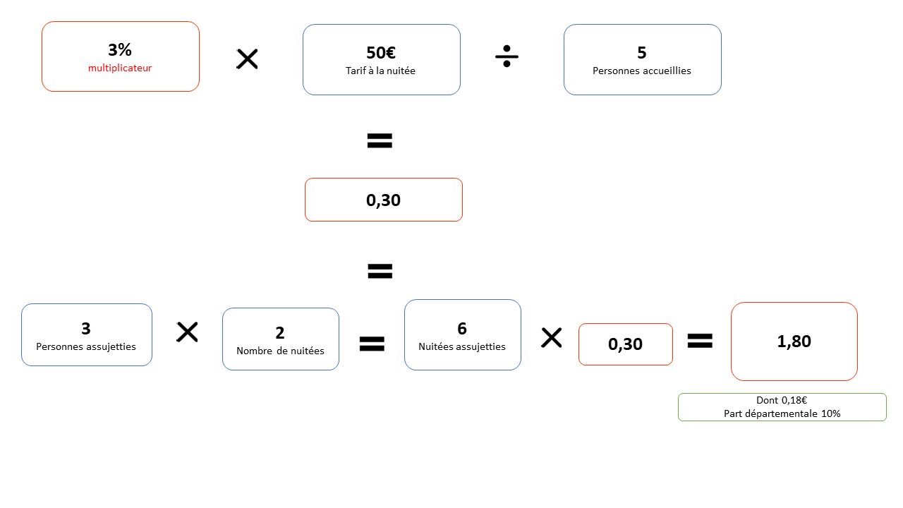
PRIX DU SEJOUR | 500
NOMBRE DE NUITEES | 11
TARIF DE LA NUITEE | 45.45

NOMBRE DE PERSONNES | 6
Nombre de personnes assujetties | 2
Nombre de personnes exonérées | 4

 | 0.23 €
MONTANT TAXE DE SEJOUR | 5.00 €

dont département | 0.50 €

